CURVAS OMS NIÑAS HASTA 5 AÑOS
CURVA DE CRECIMIENTO PESO - TALLA NIÑAS 2 A 5 AÑOS |  |  |  | CURVA DE CRECIMIENTO PESO - EDAD NIÑAS 2 A 5 AÑOS |  |  |  | CURVA DE CRECIMIENTO TALLA - EDAD NIÑAS 2 A 5 AÑOS

 | SNS-MSP/HCU-form.028B2/2021 |  | PESO TALLA NIÑAS 2 A 5 AÑOS |  | SNS-MSP/HCU-form.028B2/2021 | PESO - EDAD NIÑAS 2 A 5 AÑOS |  |  | SNS-MSP/HCU-form.028B2/2021 | TALLA - EDAD NIÑAS 2 A 5 AÑOS

CURVAS DE CRECIMIENTO PERIMETRO CEFALICO - NIÑAS HASTA LOS 5 AÑOS |  |  |  | CURVAS DE CRECIMIENTO IMC - NIÑAS HASTA LOS 5 AÑOS

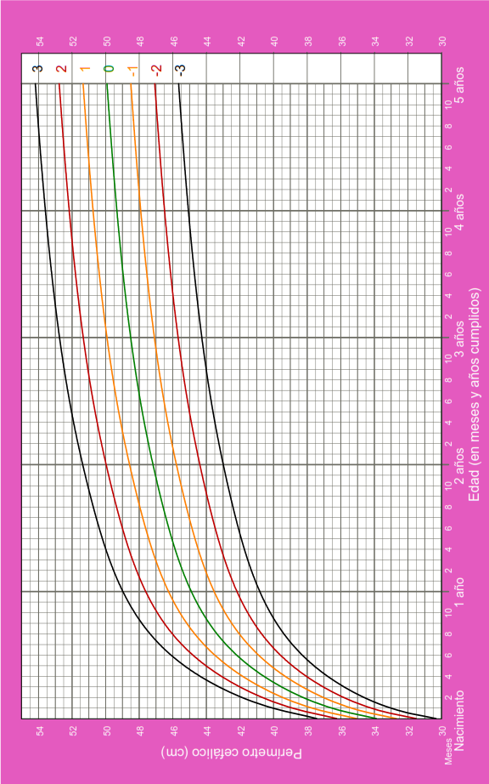
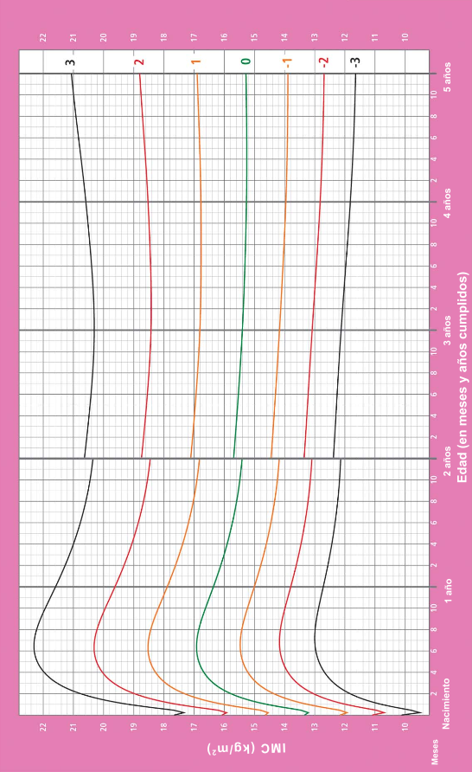

SNS-MSP/HCU-form.028B2/2021 |  | PERÍMETRO CEFÁLICO - NIÑAS HASTA 5 AÑOS |  |  | SNS-MSP/HCU-form.028B2/2021 |  | IMC - NIÑAS HASTA 5 AÑOS

